INFRAESTRUTURA
INFRAESTRUTURA
Data | 2024-12-17
Arquivo base | WAV-FUN-EX-00001-MALL-IMPL-R01
 |  |  |  | 266.00 | R$ 1.71
FUNDAÇÃO PROFUNDA
 |  |  | 2483
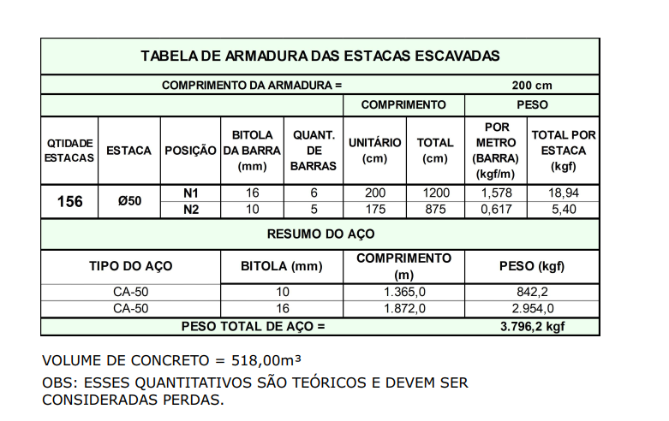
Descrição | Parâmetro |  | Quantidade |  | Preço unitário | Valor total | Observação
Número de Estacas | 0.06 | un / APE | 156.00 | un |  |  | Quantitativos trazidos de preliminar de fundação
Estaca Escavada Diâmetro 50 | 100% |  | 156.00 | un
 | 16.89 | m/un | 2,635.38 | m | R$ 75.00 | R$ 217,418.85
Concreto (25 Mpa) | 1.10 | perda | 518.00 | m³ | R$ 554.00 | R$ 347,236.12
Armação | 7.33 | kg / m³ | 3,796.20 | kg | R$ 7.62 | R$ 31,819.75
Mobilização | 1.00 | vb | 1.00 | vb | R$ 12,500.00 | R$ 13,750.00
Apoio e arrasamento de estacas |  |  | 156.00 | un | R$ 300.00 | R$ 46,800.00
TOTAL |  |  |  |  |  | R$ 657,024.72

FUNDAÇÃO RASA

Descrição | Parâmetro |  | Quantidade |  | Preço unitário | Valor total | Observação
Fabricação, montagem e desmontagem de forma para blocos e baldrames resinado | 0.20 | m² / APE | 508.28 | m² | R$ 68.00 | R$ 38,019.04
Concreto (40 Mpa) | 0.05 | m³ / APE | 127.07 | m³ | R$ 558.00 | R$ 81,894.70
Armação | 60.00 | kg / m³ | 7,624.14 | kg | R$ 7.62 | R$ 63,905.54
Mão de obra | 315.00 | R$ / APE | 2,541.38 | m² | R$ 315.00 | R$ 880,588.17
TOTAL |  |  |  |  |  | R$ 1,064,407.46

TOTAL INFRAESTRUTURA FASE 1 |  |  |  |  |  | R$ 1,721,432.17 | R$ 418.20

FUNDAÇÃO PROFUNDA
 |  |  | 1749.4
Descrição | Parâmetro |  | Quantidade |  | Preço unitário | Valor total | Observação
Número de Estacas | 0.04 | un / APE | 110.00 | un |  |  | Quantitativos trazidos de preliminar de fundação
Estaca Escavada Diâmetro 50 | 100% |  | 110.00 | un
 | 16.89 | m/un | 1,858.28 | m | R$ 75.00 | R$ 153,308.16
Concreto (25 Mpa) | 1.20 | perda | 364.96 | m³ | R$ 554.00 | R$ 266,886.04
Armação | 7.33 | kg / m³ | 2,674.62 | kg | R$ 7.62 | R$ 22,418.63
Mobilização | 1.00 | vb | 1.00 | vb | R$ 12,500.00 | R$ 13,750.00
Apoio e arrasamento de estacas |  |  | 110.00 | un | R$ 300.00 | R$ 33,000.00
TOTAL |  |  |  |  |  | R$ 489,362.84

FUNDAÇÃO RASA

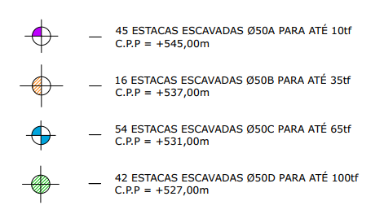
Descrição | Parâmetro |  | Quantidade |  | Preço unitário | Valor total | Observação
Fabricação, montagem e desmontagem de forma para blocos e baldrames resinado | 0.20 | m² / APE | 314.99 | m² | R$ 68.00 | R$ 23,561.10
Concreto (40 Mpa) | 0.05 | m³ / APE | 78.75 | m³ | R$ 558.00 | R$ 50,751.65
Armação | 60.00 | kg / m³ | 4,724.82 | kg | R$ 7.62 | R$ 39,603.44
Mão de obra | 315.00 | R$ / APE | 1,574.94 | m² | R$ 315.00 | R$ 545,716.71
TOTAL |  |  |  |  |  | R$ 659,632.91

TOTAL INFRAESTRUTURA - FASE 2 |  |  |  |  |  | R$ 1,148,995.75 | R$ 303.04

 |  |  | 680.96
 |  |  | 136.19

SUPRAESTRUTURA
SUPRAESTRUTURA
Data | 2024-12-17
Arquivo base | -

SUPRAESTRUTURA - LAJE MACIÇA

Descrição | Parâmetro |  | Quantidade |  | Preço unitário | Valor total | Observação
Fabricação forma | 2.00 | Jogos | 4,966.00 | m² | R$ 110.00 | R$ 600,886.00
Montagem de forma | 2.50 | m² / AC | 6,433.75 | m² | R$ 2.50 | R$ 17,692.80 | Qauntitativo de projeto acrescido 71% para fase 2
Escoramento | 4.00 | un / AE | 19,864.00 | un | R$ 17.00 | R$ 371,456.80
Concreto | 0.20 | m³ / AC | 1,132.23 | m³ | R$ 558.00 | R$ 729,707.84 | Qauntitativo de projeto acrescido 71% para fase 2
Armadura Convencional para Estrutura | 90.00 | kg / m³ | 101,900.27 | kg | R$ 5.55 | R$ 565,997.60
Mão de obra - estrutura em concreto armado | 210.00 | R$ / AC | 4,116.32 | m² | R$ 210.00 | R$ 950,869.92
Perfuração de vigas | 1,500.00 | R$ / NP | 1.00 | vb | R$ 3,000.00 | R$ 3,300.00 | Coeficiente originário do Gran Torino (R$ 160,00/un) | Nova utiliza a verba de 1.500,00 por pav
TOTAL |  |  |  |  |  | R$ 3,239,910.96 |  |  | 110080 | 5241.9047619

TOTAL SUPRAESTRUTURA |  |  |  |  |  | R$ 3,239,910.96 | R$ 787.09

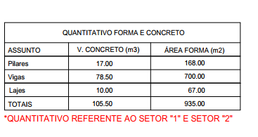
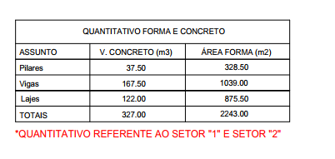
 |  |  |  | 3 PAV
 | TERREO

 | 1 PAV |  |  | COB
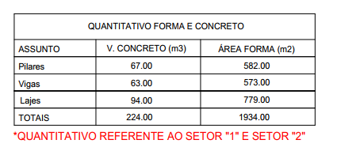
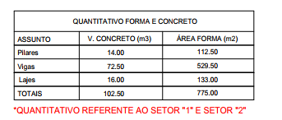

 | 2 PAV
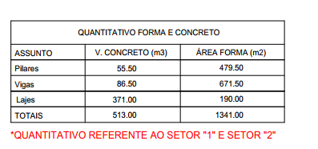

SUPRAESTRUTURA - LAJE MACIÇA

Descrição | Parâmetro |  | Quantidade |  | Preço unitário | Valor total | Observação
Fabricação forma | 2.00 | Jogos | 3,498.80 | m² | R$ 110.00 | R$ 423,354.80
Montagem de forma | 2.50 | m² / AC | 5,926.13 | m² | R$ 2.50 | R$ 16,296.87 | Qauntitativo de projeto acrescido 71% para fase 2
Escoramento | 4.00 | un / AE | 13,996.00 | un | R$ 17.00 | R$ 261,725.20
Concreto | 0.20 | m³ / AC | 1,042.89 | m³ | R$ 558.00 | R$ 672,135.25 | Qauntitativo de projeto acrescido 71% para fase 2
Armadura Convencional para Estrutura | 90.00 | kg / m³ | 93,860.53 | kg | R$ 5.55 | R$ 521,341.44
Mão de obra - estrutura em concreto armado | 210.00 | R$ / AC | 3,791.55 | m² | R$ 210.00 | R$ 875,848.05
Perfuração de vigas | 1,500.00 | R$ / NP | 1.00 | vb | R$ 1,500.00 | R$ 1,650.00 | Coeficiente originário do Gran Torino (R$ 160,00/un) | Nova utiliza a verba de 1.500,00 por pav
TOTAL |  |  |  |  |  | R$ 2,772,351.61 |  |  | 110080 | 5241.9047619

SISTEMAS ESPECIAIS
SISTEMAS ESPECIAIS

CLIMATIZAÇÃO, EXAUSTÃO MECÂNICA E PRESSURIZAÇÃO
 |  |  |  |  | FASE 1 |  |  |  |  | FASE 2
Descrição | Quantidade | Preço Unitário | Valor total |  | TERREO | 1 PV | 2 PAV | 3PAV | COB | TERREO | 1 PV | 2 PAV
Infraestrutura para Instalação de Ar Condicionado | 23.00 | R$ 1,500.00 | R$ 37,950.00 |  | 19 | 8 | 10 |  |  | 18 | 1 | 4
Instalação de Ar Condicionado | 23.00 | R$ 5,000.00 | R$ 126,500.00 |  | 19 | 8 | 10 |  |  | 18 | 1 | 4
Ventokit | 8.00 | R$ 900.00 | R$ 7,920.00 |  | 27 |  | 24 |  |  | 7 | 1 | 0
Churrasqueiras | - | R$ 2,600.00 | R$ -
TOTAL |  |  | R$ 172,370.00

COMUNICAÇÃO

Descrição | Parâmetro |  | Valor total
CFTV | 5.00 | R$ / AC | R$ 22,639.76
Interfone | - | R$ / AC | R$ -
TV e internet | 4.00 | R$ / AC | R$ 18,111.81
Automação, telecomunicação e sistemas de segurança | 10.00 | R$ / AC | R$ 45,279.52
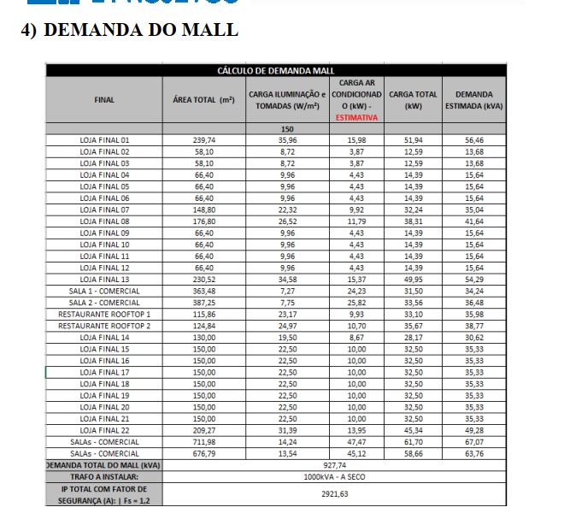
TOTAL |  |  | R$ 86,031.09

EQUIPAMENTOS

Descrição | Quantidade | Preço Unitário | Valor total
Elevadores | 2.00 | R$ 151,569.28 | R$ 333,452.42 | 4 PARADAS
Grupo de geradores | - | R$ 80,000.00 | R$ -
Subestação | 1.00 | R$ 350,000.00 | R$ 385,000.00
Escada pressurizada | - | R$ 3,691,561.00 | R$ -
Bombas | 1.00 | R$ 4,500.00 | R$ 4,950.00
Trataamento de esgoto | - | R$ 110,000.00 | R$ -
Infra de carro elétrico | - | R$ 547.00 | R$ -
Equipamento d ecarro eletrico | - | R$ 10,500.00 | R$ -
Equipamentos para Sauna | - | R$ 8,500.00 | R$ -
Equipamentos para Espelho dagua | 1.00 | R$ 25,000.00 | R$ 27,500.00
Equipamentos para Chafariz | 6.00 | R$ 12,000.00 | R$ 79,200.00
Equipamentos para Piscina | - | R$ 25,000.00 | R$ -
TOTAL |  |  | R$ 830,102.42

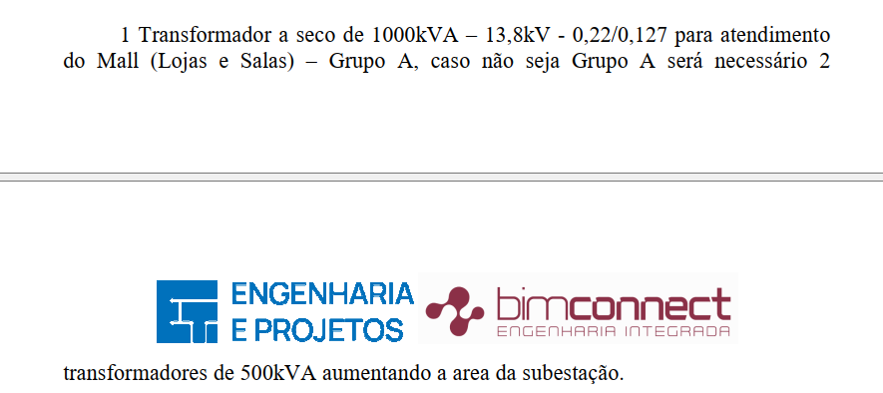
OUTROS SISTEMAS ESPECIAIS

Descrição | Parâmetro |  | Valor total
Outros sistemas | 30.00 | R$ / AC | R$ 135,838.56
TOTAL |  |  | R$ 135,838.56

TOTAL SISTEMAS ESPECIAIS |  |  | R$ 1,224,342.06 | R$ 297.44

